01.논리데이터모델다이어그램
번호 | 논리DB명 | 설명 | 논리데이터모델다이어그램 | 비고
1 | 실감정사영상 생성 플랫폼 논리 모델 | 실감정사영상 생성 플랫폼 데이터베이스의 논리 엔터티 관계 | 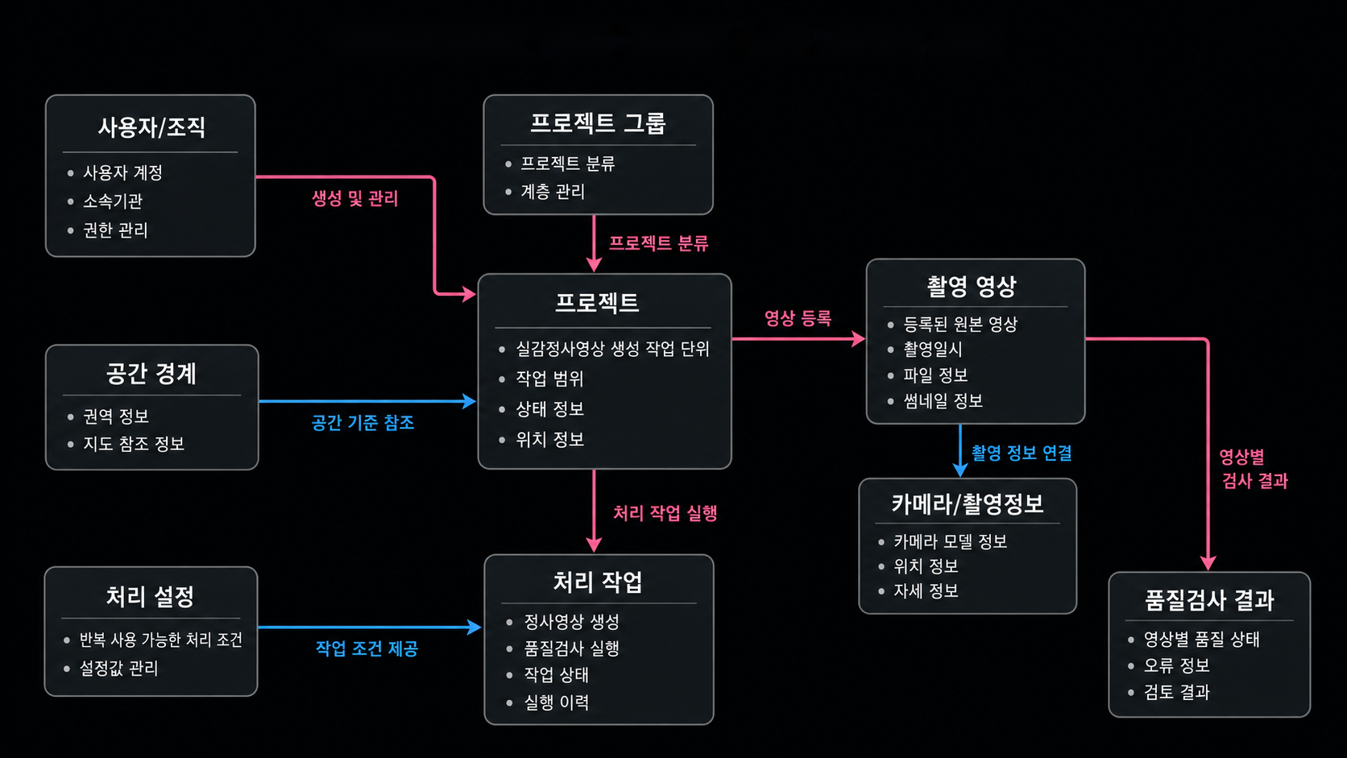 | ERD 이미지 삽입
2 | 수치도화 품질검증 논리 모델 | 수치도화 품질검증 지원 시스템 데이터베이스의 논리 엔터티 관계 | 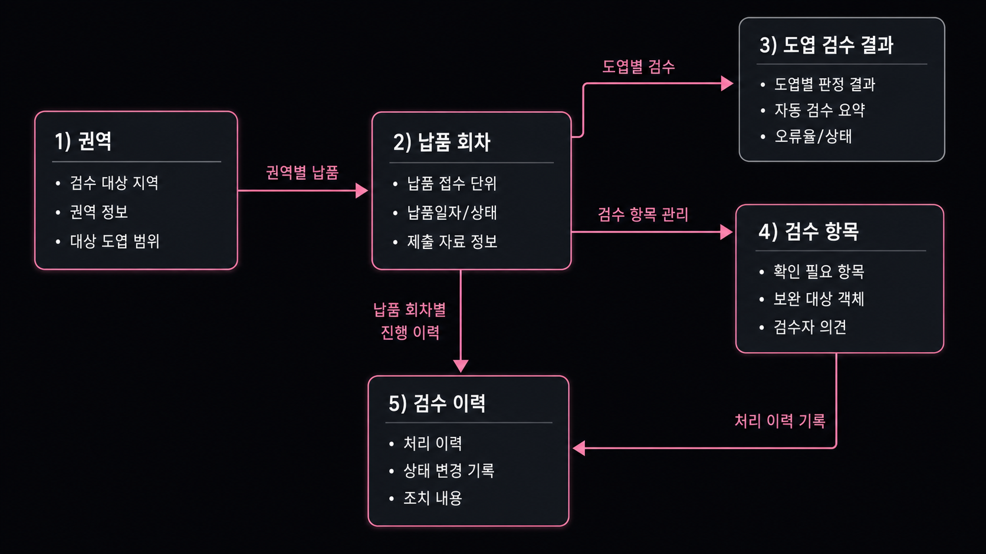 | ERD 이미지 삽입
3 | NBM 변화탐지 플랫폼 논리 모델 | NBM 변화탐지 플랫폼 데이터베이스의 논리 엔터티 관계 |  | ERD 이미지 삽입

04.물리데이터모델다이어그램
번호 | 영문 DB명 | 설명 | 물리데이터모델다이어그램 | 비고
1 | aerial_survey | 실감정사영상 생성 플랫폼 데이터베이스의 물리 테이블 관계 | 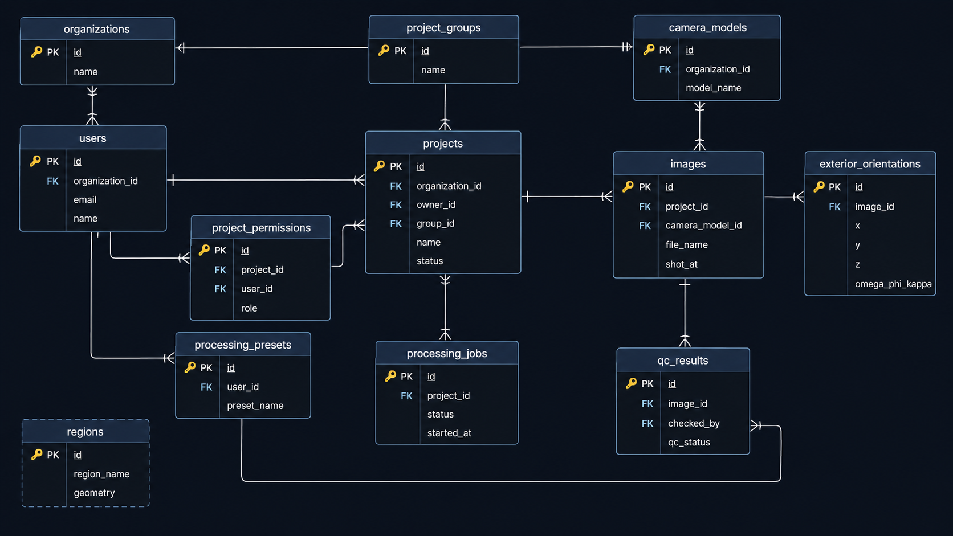 | ERD 이미지 삽입
2 | cartography | 수치도화 품질검증 지원 시스템 데이터베이스의 물리 테이블 관계 | 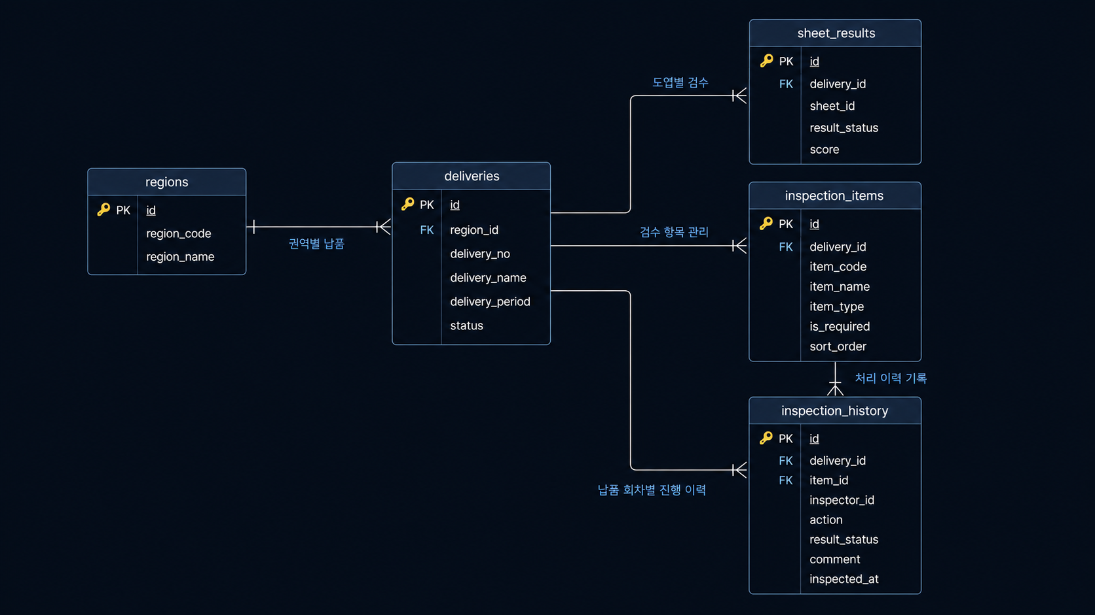 | ERD 이미지 삽입
3 | nbm | NBM 변화탐지 플랫폼 데이터베이스의 물리 테이블 관계 |  | ERD 이미지 삽입

